Задание 1
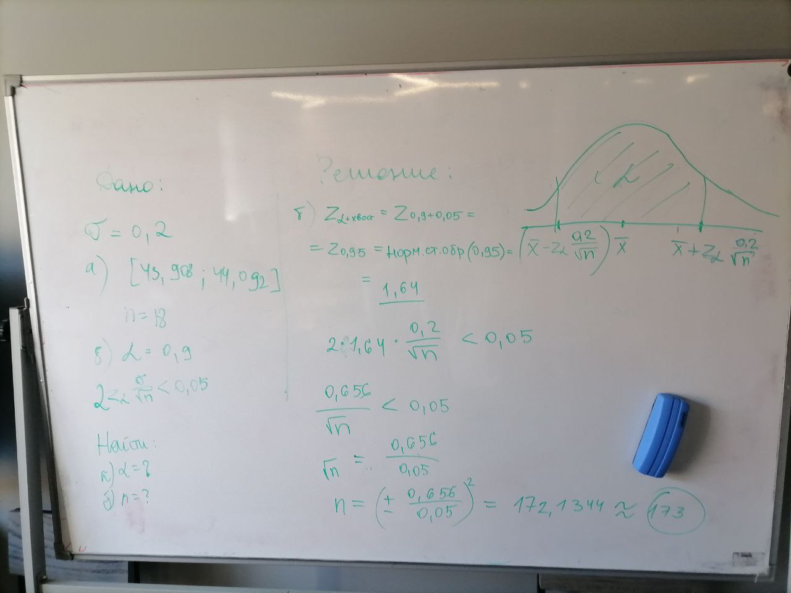
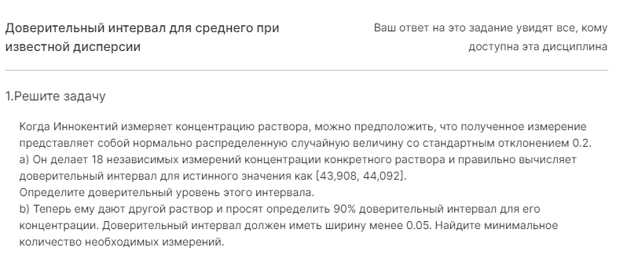
Номер 1

Измерение - нормально распределенная величина

Стандартное отколонение σ = 0.2

а)
n = 18 | это кол. Измерений

Доверительный интервал:
a = 43.908 | b = 44.092

Доверительный уровень этого интервала α = ?
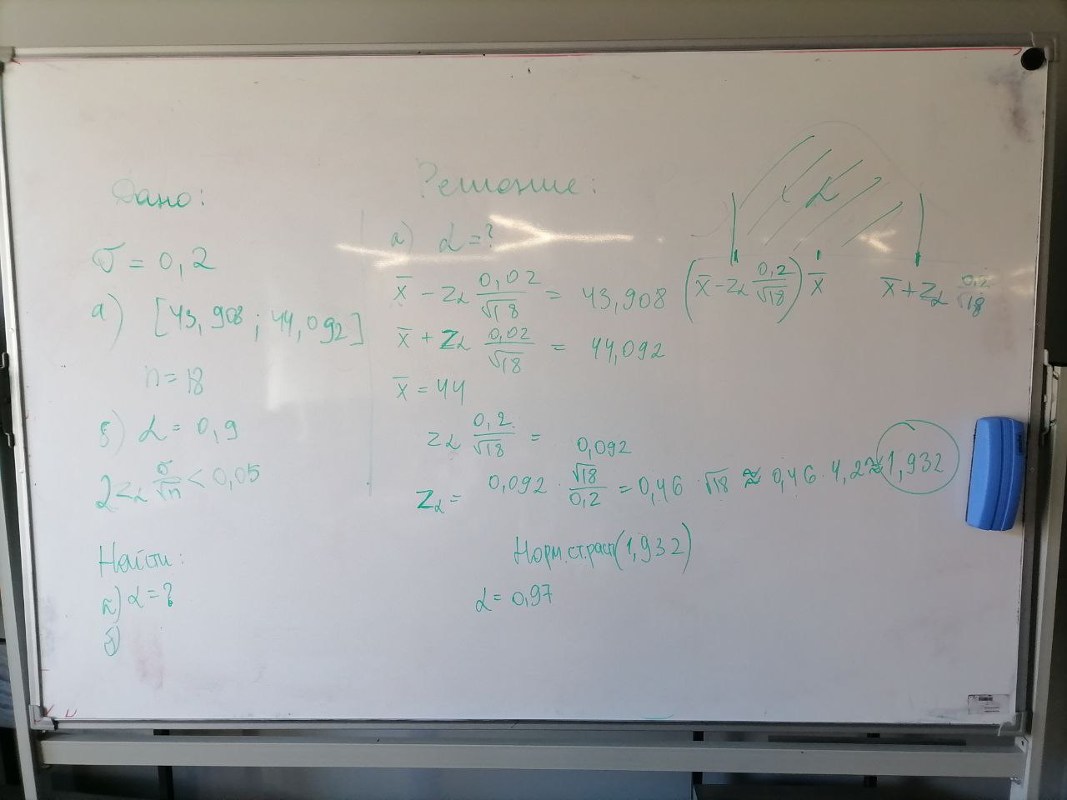

b)

